1-1
工程款支付证书
工程名称 |  | 安徽高速传媒有限公司跨桥广告牌零星工程询价采购 |  |  |  |  | 建设单位 |  |  |  |  |  |  | ERP编号 |  | 10782 | 档案编号 |  | 2018104
合同金额 |  | 586,544.79 |  |  | 中标时间 | 2018-12-13 | 已提供工程资料 |  | 施工合同、投资协议、不领章承诺书 |  |  |  |  | 保存地址 |  | 合肥 | 责任单位 |  | 东部大区
决算金额 |  | 438,887.65 |  |  | 决算时间 |  | 项目部印章 |  | 无 |  |  |  |  | 施工人 |  | 陈昌飞13470994988 | 区域责任人 | 施迎东 | 省办负责人 | 施迎东
序号 | 经营填写 |  |  |  |  | 工程填写 | 经营填写 |  |  | 财务填写 |  | 经营、工程、质安填写 |  | 区域负责人 |  | 申请部门填写财务核对 |  |  | 本次支付 金额 | 剩余款项
 | 到款情况 |  |  |  |  |  | 暂列金 |  |  | 代缴税金 |  | 其他扣款 |  | 预留款 |  | 成本票
 | 日期 | 工程款金额 | 周转金金额 | 到款银行 | 到款账户 | 完成进度 | 比例 | 金额 | 备注 | 金额 | 备注 | 金额 | 备注 | 金额 | 备注 | 供货单位 | 合同额 | 成本票额
1 |  |  | 29780 | 徽行 |  |  |  |  |  |  |  |  |  |  |  | 合肥轩义通金属材料有限公司 |  |  | 29,780.00
 |  |  | 39580 | 徽行 |  |  |  |  |  |  |  |  |  |  |  | 邯郸市锦昶紧固件有限公司 |  |  | 39,580.00
 |  |  | 55860 | 徽行 |  |  |  |  |  |  |  |  |  |  |  | 定远县红盛建材有限公司肥东分公司 |  |  | 55,860.00
2 | 2020-12-29 | 394,998.89 |  | 中行蜀山支行 | 1752 5719 0682 |  | 2.0% | 8,777.75 | 全部管理费 | 29798.29 |  | 250.00 | 转账费 |  |  | 陈芳-砂石 开户行：中国银行 账号：6217 5663 0002 2394 203 | 80,000.00 |  | 80,000.00
 |  |  | -106172.85 | 徽商银行合肥市新华支行 | 6228 7909 1000 1134 506 |  |  |  |  |  |  |  |  |  |  | 陈昌飞-劳务 开户行：徽商银行合肥市新华支行 账号：6228 7909 1000 1134 506 | 170,000.00 |  | 170,000.00

合计 |  | 394998.89 | 19047.15 |  |  |  | - | 8,777.75 |  | 29,798.29 |  | 250.00 | - | 0.00 | - | - |  |  | 375,220.00 | 0.00
本次结算、支付明细 |  | 应支付金额 |  |  | 356172.85 |  | 本次支付金额 |  |  |  |  |  | 小写 | 356,172.85
 |  | 已支付金额 |  |  | 0.00 |  |  |  |  |  |  |  | 大写 | RMB356172.85
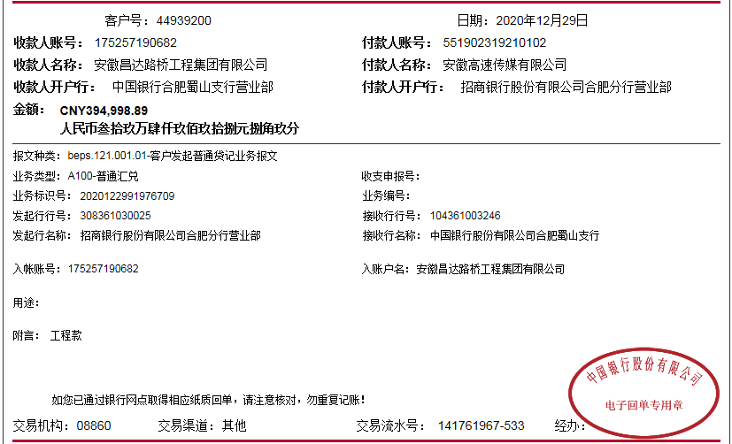

 |  |  |  |  |  |  |  |  | 43,888.76

2-1
工程款支付证书
工程名称 |  | 安徽高速传媒有限公司跨桥广告牌零星工程询价采购 |  |  |  |  | 建设单位 |  |  |  |  |  |  | ERP编号 |  | 10782 | 档案编号 |  | 2018104
合同金额 |  | 586,544.79 |  |  | 中标时间 | 2018-12-13 | 已提供工程资料 |  | 施工合同、投资协议、不领章承诺书 |  |  |  |  | 保存地址 |  | 合肥 | 责任单位 |  | 东部大区
决算金额 |  | 438,887.65 |  |  | 决算时间 |  | 项目部印章 |  | 无 |  |  |  |  | 施工人 |  | 陈昌飞13470994988 | 区域责任人 | 施迎东 | 省办负责人 | 施迎东
序号 | 经营填写 |  |  |  |  | 工程填写 | 经营填写 |  |  | 财务填写 |  | 经营、工程、质安填写 |  | 区域负责人 |  | 申请部门填写财务核对 |  |  | 本次支付 金额 | 剩余款项
 | 到款情况 |  |  |  |  |  | 暂列金 |  |  | 代缴税金 |  | 其他扣款 |  | 预留款 |  | 成本票
 | 日期 | 工程款金额 | 周转金金额 | 到款银行 | 到款账户 | 完成进度 | 比例 | 金额 | 备注 | 金额 | 备注 | 金额 | 备注 | 金额 | 备注 | 供货单位 | 合同额 | 成本票额
1 |  |  | 29780 | 徽行 |  |  |  |  |  |  |  |  |  |  |  | 合肥轩义通金属材料有限公司 |  |  | 29,780.00
 |  |  | 39580 | 徽行 |  |  |  |  |  |  |  |  |  |  |  | 邯郸市锦昶紧固件有限公司 |  |  | 39,580.00
 |  |  | 55860 | 徽行 |  |  |  |  |  |  |  |  |  |  |  | 定远县红盛建材有限公司肥东分公司 |  |  | 55,860.00
2 | 2020-12-29 | 394,998.89 |  | 中行蜀山支行 | 1752 5719 0682 |  | 2.0% | 8,777.75 | 全部管理费 | 29798.29 |  | 250.00 | 转账费 |  |  | 陈芳-砂石 开户行：中国银行 账号：6217 5663 0002 2394 203 | 80,000.00 |  | 80,000.00
 |  |  | -106172.85 | 徽商银行合肥市新华支行 | 6228 7909 1000 1134 506 |  |  |  |  |  |  |  |  |  |  | 陈昌飞-劳务 开户行：徽商银行合肥市新华支行 账号：6228 7909 1000 1134 506 | 170,000.00 |  | 170,000.00
3 | 2023-01-16 | 21,944.38 |  | 中行蜀山支行 | 1752 5719 0682 |  |  | 0.00 |  | 0 |  | 50.00 | 转账费 |  |  | 陈昌飞-退垫付材料款 开户行：徽商银行合肥市新华支行 账号：6228 7909 1000 1134 506 |  |  | 21,894.38

合计 |  | 416943.27 | 19047.15 |  |  |  | - | 8,777.75 |  | 29,798.29 |  | 300.00 | - | 0.00 | - | - |  |  | 397,114.38 | 0.00
本次结算、支付明细 |  | 应支付金额 |  |  | 21894.38 |  | 本次支付金额 |  |  |  |  |  | 小写 | 21,894.38
 |  | 已支付金额 |  |  | 0.00 |  |  |  |  |  |  |  | 大写 | RMB21894.38
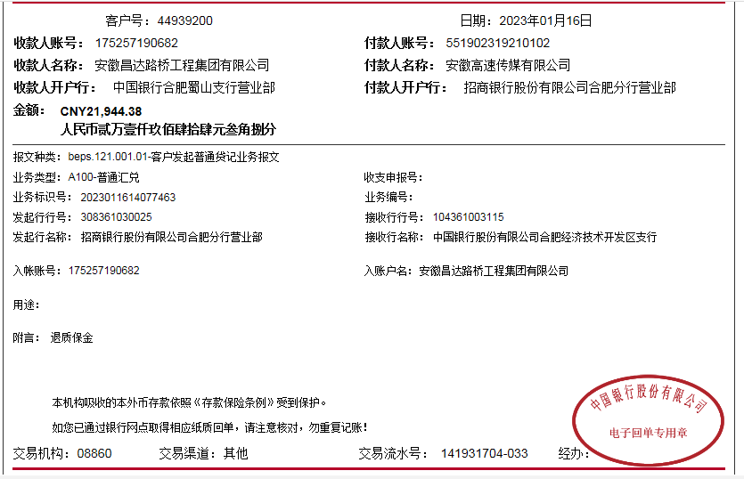

 |  |  |  |  |  |  |  |  | 21,944.38

